Yang Perlu Diperhatikan
CATATAN KETIKA DEMO!
1. CEK PERHITUNGAN SUBNETTING
2. CEK ROUTING YANG DIGUNAKAN VLSM ATAU CIDR
3. PASTIKAN UML DAN CPT BERBEDA
4. TANYAKAN CARA PERHITUNGAN SUBNETTING
5. TANYAKAN CARA ROUTING
7. JIKA ADA KESALAHAN PADA POIN 1 - 6, KURANGI NILAINYA
8. APAKAH ADA TAMBAHAN?

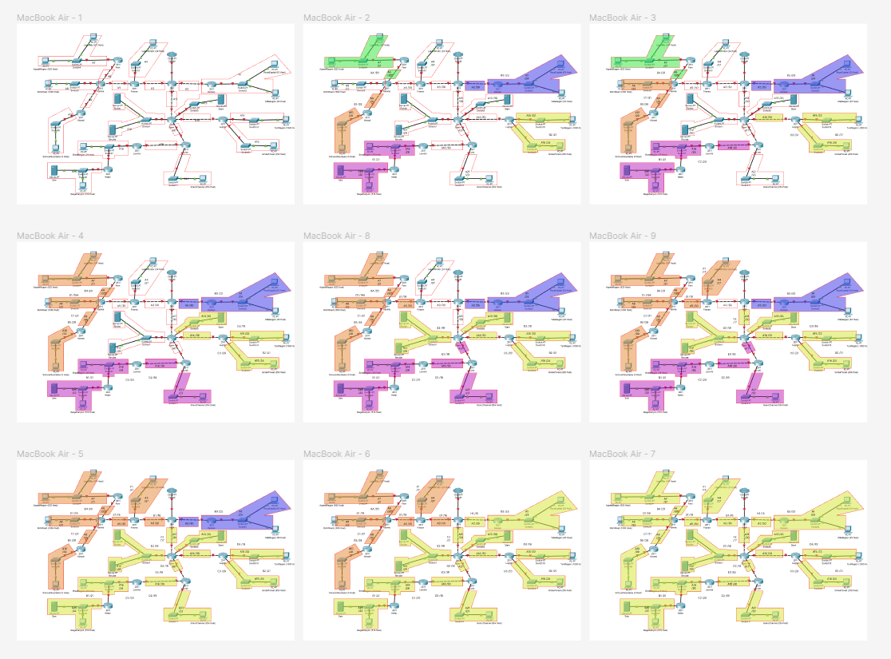
Sebelum demo, cek beberapa hal di bawah:
Kunci untuk subnet dan route, cek jumlah IP pada masing masing subnet |  |  |  | CIDR, penggabungan menyesuaikan step mereka
Nama Subnet | Rute | Jumlah IP | Netmask
A1 | Denken-Switch2-RoyalCapital-Switch2-WilleRegion | 127 | /24
A2 | Aura-Denken | 2 | /30
A3 | Aura-Frieren | 2 | /30
A4 | Frieren-Switch3-LakeKorridor | 25 | /27
A5 | Frieren-Flamme | 2 | /30
A6 | Flamme-Fern | 2 | /30
A7 | Fern-Switch4-LaubHills-Switch4-AppetitRegion | 1023 | /21
A8 | Flamme-Switch5-RohrRoad | 1001 | /22
A9 | Flamme-Himmel | 2 | /30
A10 | Himmel-Switch6-SchwerMountains | 6 | /29
A11 | Aura-Eisen | 2 | /30
A12 | Eisen-Switch1-Richter-Switch1-Revolte | 3 | /29
A13 | Eisen-Switch0-Stark | 2 | /30
A14 | Eisen-Lugner | 2 | /30
A15 | Lugner-Switch10-TurkRegion | 1001 | /22
A16 | Lugner-Switch9-GrobeForest | 251 | /24
A17 | Eisen-Linie | 2 | /30
A18 | Linie-Lawine | 2 | /30
A19 | Lawine-Switch7-BredtRegion-Switch7-Heiter | 31 | /26
A20 | Heiter-Switch8-Sein-Switch8-RieglCanyon | 512 | /22
A21 | Linie-Switch11-GranzChannel | 255 | /23
Total |  | 4255 | /19

jovan
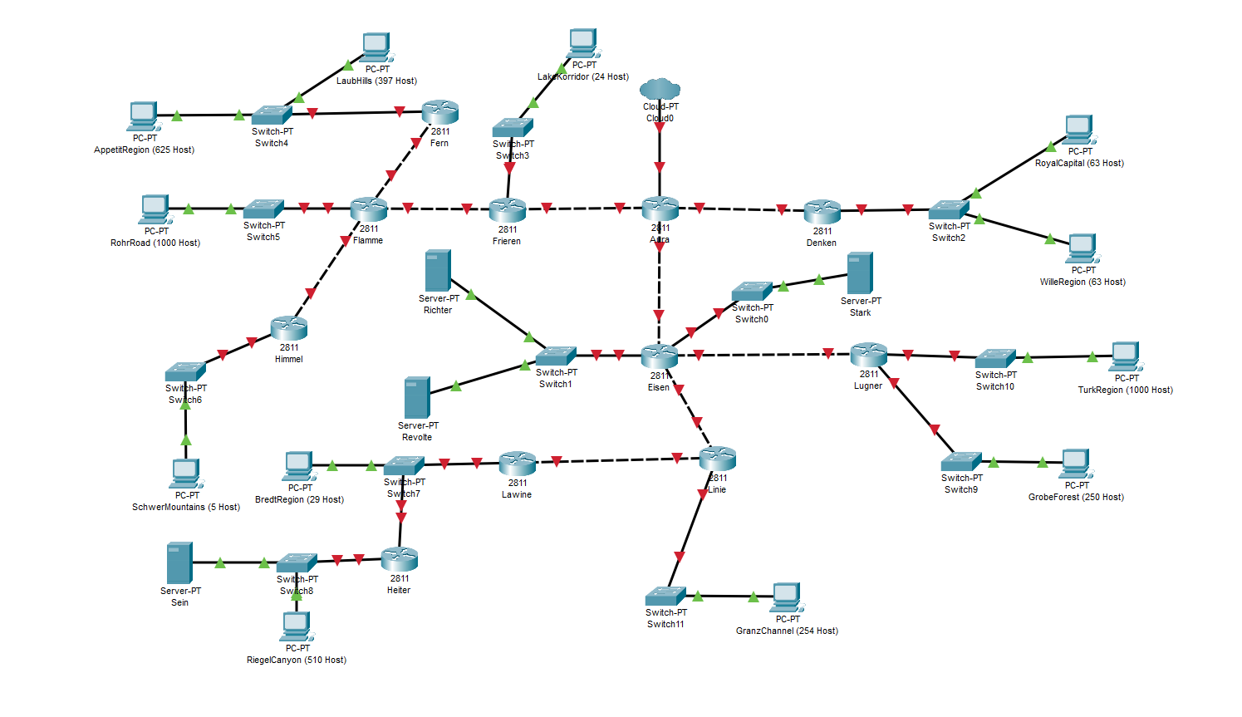
File Respon
I. Rute |  |  |  |  |  |  |  |  | III. CIDR Step
Rute | Jumlah IP | Netmask | Kelompok IT14 | Kelompok _IT 22 | Kelompok _IT 05 | Kelompok _IT 30 |  |  | Komponen | Cara Penilaian | Kelompok IT14 | Kelompok _IT 22 | Kelompok _IT 05 | Kelompok _IT 30
Denken-Switch2-RoyalCapital-Switch2-WilleRegion | 127 | /24 | 1 | 1 | 1 | 1 |  |  | 1. Cek apakah step 1 terdiri dari 5 penggabungan | 1 atau 0 | 1 | 1 | 1 | 1
Aura-Denken | 2 | /30 | 1 | 1 | 1 | 1 |  |  | 2. Cek apakah hasil penggabungan benar (netmask yang digabung = netmask paling besar -1) | Persentase benar, misal 8 step, yang benar hanya 7 maka 7/8 | 1 | 1 | 1 | 1
Aura-Frieren | 2 | /30 | 1 | 1 | 1 | 1 |  |  | 3. Netmask paling besar adalah /14 | 1 atau 0 | 0 | 1 | 1 | 1
Frieren-Switch3-LakeKorridor | 25 | /27 | 1 | 1 | 1 | 1 |  |  | Total |  | 2 | 3 | 3 | 3
Frieren-Flamme | 2 | /30 | 1 | 1 | 1 | 1
Flamme-Fern | 2 | /30 | 1 | 1 | 1 | 1 |  |  | IV. Ping dan Send PDU (Harus Langsung ya) | Kalau revisi kasi 0.7 aja
Fern-Switch4-LaubHills-Switch4-AppetitRegion | 1023 | /21 | 1 | 1 | 1 | 1 |  |  | Rute | Jenis | Kelompok IT14 | Kelompok _IT 22 | Kelompok _IT 05 | Kelompok _IT 30
Flamme-Switch5-RohrRoad | 1001 | /22 | 1 | 1 | 1 | 1 |  |  | CPT
Flamme-Himmel | 2 | /30 | 1 | 1 | 1 | 1 |  |  | Sein - Richter | Server - Server | 0.7 |  | 1 | 0
Himmel-Switch6-SchwerMountains | 6 | /29 | 1 | 1 | 1 | 1 |  |  | GranzChannel - Turk Region | Client - Client | 0.7 | 1 | 1 | 0
Aura-Eisen | 2 | /30 | 1 | 1 | 1 | 1 |  |  | RiegelCanyon - Aura | Client - Router | 0.7 | 1 | 1 | 0
Eisen-Switch1-Richter-Switch1-Revolte | 3 | /29 | 1 | 1 | 1 | 1 |  |  | Fern - Linie | Router - Router | 0.7 | 1 | 1 | 0
Eisen-Switch0-Stark | 2 | /30 | 1 | 1 | 1 | 1 |  |  | RoyalCapital - LaubHills | Client - Client | 0.7 | 1 | 1 | 0
Eisen-Lugner | 2 | /30 | 1 | 1 | 1 | 1 |  |  | Heiter - Denken | Router - Router | 0.7 | 1 | 1 | 0
Lugner-Switch10-TurkRegion | 1001 | /22 | 1 | 1 | 1 | 1 |  |  | SchwerMountains - Lugner | Client - Router | 0.7 | 1 | 1 | 0
Lugner-Switch9-GrobeForest | 251 | /24 | 1 | 1 | 1 | 1 |  |  | GNS3 |  |  |  |  | 0
Eisen-Linie | 2 | /30 | 1 | 1 | 1 | 1 |  |  | Sein - Richter | Server - Server | 1 | 1 | 0 | 0
Linie-Lawine | 2 | /30 | 1 | 1 | 1 | 1 |  |  | GranzChannel - Turk Region | Client - Client | 1 | 1 | 0 | 0
Lawine-Switch7-BredtRegion-Switch7-Heiter | 31 | /26 | 1 | 1 | 1 | 1 |  |  | RiegelCanyon - Aura | Client - Router | 1 | 1 | 0 | 0
Heiter-Switch8-Sein-Switch8-RieglCanyon | 512 | /22 | 1 | 1 | 1 | 1 |  |  | Fern - Linie | Router - Router | 1 | 1 | 0 | 0
Linie-Switch11-GranzChannel | 255 | /23 | 1 | 1 | 1 | 1 |  |  | RoyalCapital - LaubHills | Client - Client | 1 | 1 | 0 | 0
Total Nilai |  |  | 21 | 21 | 21 | 21 |  |  | Heiter - Denken | Router - Router | 1 | 1 | 0 | 0
 |  |  |  |  |  |  |  |  | SchwerMountains - Lugner | Client - Router | 1 | 1 | 0 | 0
II. IP Tree |  |  |  |  |  |  |  |  | Total |  | 11.9 | 13 | 7 | 0
* Cek Tree yang disubmit, cek IP apakah sudah sesuai dengan subnet
Nama Subnet | VLSM |  |  |  | CIDR |  |  |  | Total Nilai
 | Kelompok IT14 | Kelompok _IT 22 | Kelompok _IT 05 | Kelompok _IT 30 | Kelompok IT14 | Kelompok _IT 22 | Kelompok _IT 05 | Kelompok _IT 30 | Komponen | Bobot | Kelompok IT14 | Kelompok _IT 22 | Kelompok _IT 05 | Kelompok _IT 30
A1 | 1 | 1 | 1 | 1 | 1 | 1 | 1 | 1 | I. Rute | 1 | 21 | 21 | 21 | 21
A2 | 1 | 1 | 1 | 1 | 1 | 1 | 1 | 1 | IIa. IP Tree VLSM | 1 | 21 | 21 | 21 | 21
A3 | 1 | 1 | 1 | 1 | 1 | 1 | 1 | 1 | IIb. IP Tree CIDR | 1 | 21 | 21 | 21 | 21
A4 | 1 | 1 | 1 | 1 | 1 | 1 | 1 | 1 | III. CIDR | 5 | 10 | 15 | 15 | 15
A5 | 1 | 1 | 1 | 1 | 1 | 1 | 1 | 1 | IV. Ping | 2 | 23.8 | 26 | 14 | 0
A6 | 1 | 1 | 1 | 1 | 1 | 1 | 1 | 1 | Total Nilai |  | 91.32 | 98.11 | 86.79 | 73.58
A7 | 1 | 1 | 1 | 1 | 1 | 1 | 1 | 1
A8 | 1 | 1 | 1 | 1 | 1 | 1 | 1 | 1
A9 | 1 | 1 | 1 | 1 | 1 | 1 | 1 | 1
A10 | 1 | 1 | 1 | 1 | 1 | 1 | 1 | 1
A11 | 1 | 1 | 1 | 1 | 1 | 1 | 1 | 1
A12 | 1 | 1 | 1 | 1 | 1 | 1 | 1 | 1
A13 | 1 | 1 | 1 | 1 | 1 | 1 | 1 | 1
A14 | 1 | 1 | 1 | 1 | 1 | 1 | 1 | 1
A15 | 1 | 1 | 1 | 1 | 1 | 1 | 1 | 1
A16 | 1 | 1 | 1 | 1 | 1 | 1 | 1 | 1
A17 | 1 | 1 | 1 | 1 | 1 | 1 | 1 | 1
A18 | 1 | 1 | 1 | 1 | 1 | 1 | 1 | 1
A19 | 1 | 1 | 1 | 1 | 1 | 1 | 1 | 1
A20 | 1 | 1 | 1 | 1 | 1 | 1 | 1 | 1
A21 | 1 | 1 | 1 | 1 | 1 | 1 | 1 | 1
Total | 21 | 21 | 21 | 21 | 21 | 21 | 21 | 21

